List1
 |  |  |  |  | příloha č. 10
Název zakázky |  | Stavební úpravy lesní cesty Krásno
Uchazeč
Stavební úpravy lesní cesty Krásno |  |  |  | Náklady dle výkazu výměr
Objekt stavby |  | jednotky | počet | v Kč bez DPH | % z celkových nákladů
001.12a | 1L 4,0/30 | km | 0.722000 | 0.00 Kč | 0.00
007.03 | Hospodářský propustek DN 400-500 o délce do 10 m | m | 7.0 | 0.00 Kč
007.04 | Trubní propustek DN 510-591 mm o délce do 10 m | m | 27.6 | 0.00 Kč
007.16 | Hospodářské sjezdy | ks | 2 | 0.00 Kč
007.19 | Lesní sklad | m2 | 427.29 | 0.00 Kč
7.21 | Obratiště | m2 | 357.3 | 0.00 Kč
 |  | Celkové náklady na stavbu: |  | 0
 |  | Ostatní náklady - tvorba PD: |  | 0.00 Kč
 |  | Ostatní náklady - technický dozor: |  | 200,000.00 Kč
 |  | NÁKLADY CELKEM |  | 200,000.00 Kč

V…....................... Dne..................................... |  |  | Podpis

Návod na vyplnění:
Uchazeč vyplní POUZE ŽLUTĚ PODBARVENÁ POLE tabulky
Po vyplnění Výkazu výměr vyplní účastník informace o celkové ceně jednotlivých objektů stavby do tabulky této přílohy. Ceny jsou uvedeny bez DPH. Tabulka sama vypočítá procento výdajů na rekonstrukci lesní cesty.
Ocenění jednotlivých objektů stavby musí být shodné s částkou uvedenou v účastníkem vyplněném položkovém rozpočtu, který je součástí přílohy č. 3 Projektová dokumentace - Výkaz výměr k vyplnění- konkrétně list rekapitulace stavby- část rekapitulace objektů stavby a soupisu prací - náklady z rozpočtů -cena bez DPH
Celkové náklady na stavbu musí být shodné s cenou na Krycím listu a ve Smlouvě o dílo
!!!! CENOVÁ NABÍDKA UCHAZEČE JE PLATNÁ POUZE V PŘÍPADĚ, ŽE HODNOTA POLE " % Z CELKOVÝCH NÁKLADŮ" JE VYŠŠÍ NEŽ 80 !!!!

Obrazový návod k vyplnění

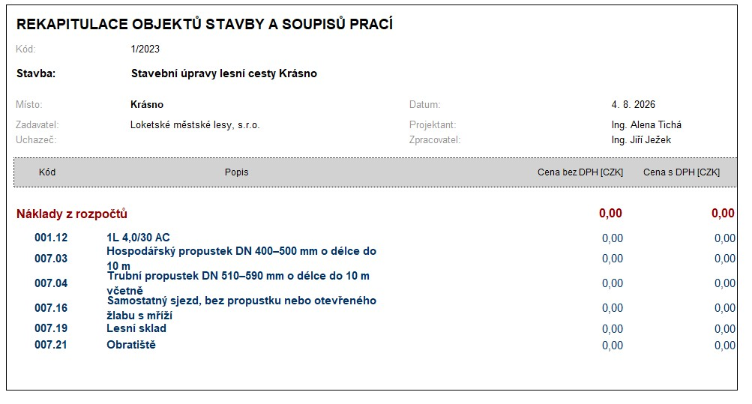
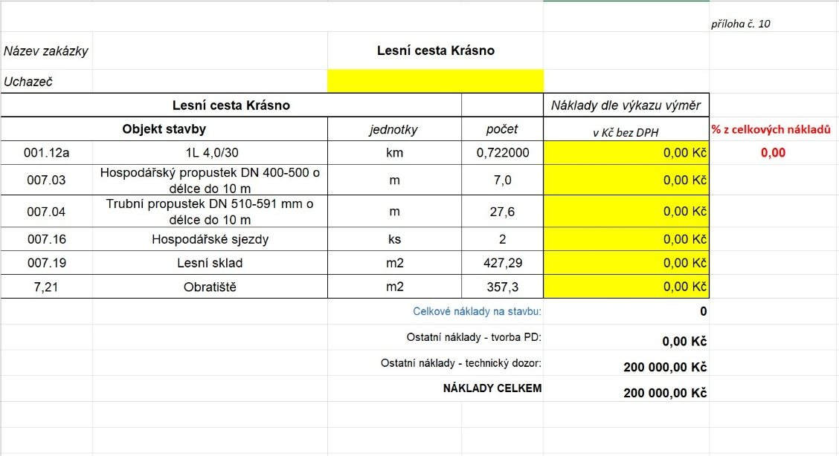

V případě jakýchkoli dotazů a nejasností volejte kontaktní osobu: Bc. Pavla Veselá Kaňková tel. 702 187 587

